Cuadro1
CUADROS
 | CUADRO 1. ESQUEMA DEL ESTUDIO

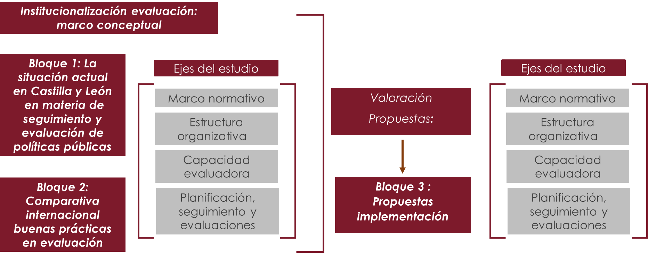

 | Fuente: Elaboración propia.

Cuadro2
CUADROS
 | CUADRO 2. BLOQUES DEL ESTUDIO Y METODOLOGÍA EMPLEADA

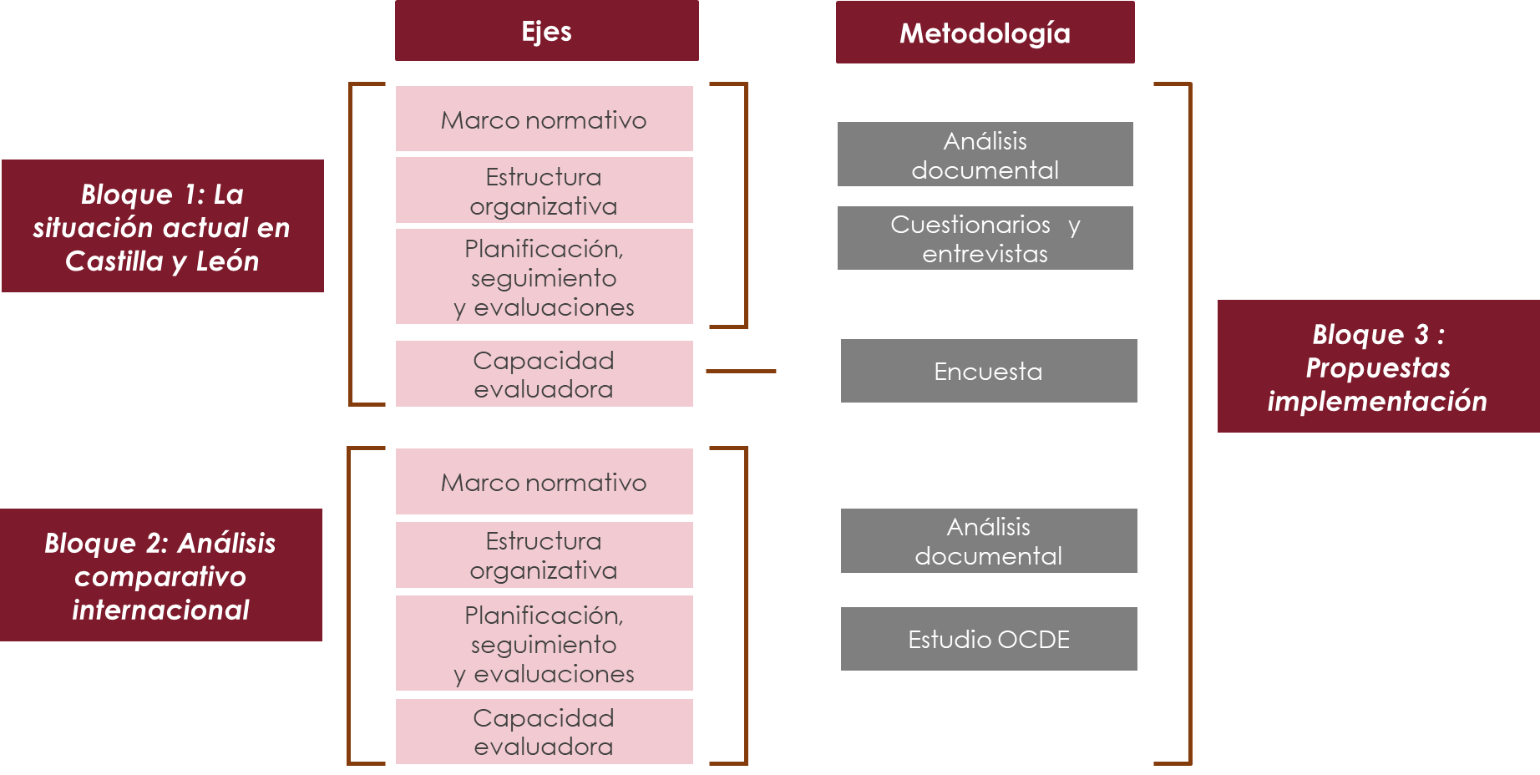

 | Fuente: Elaboración propia.

Cuadro4
CUADROS
 | CUADRO 4. DIMENSIONES DE ANÁLISIS Y DECISIÓN PARA LA INSTITUCIONALIZACIÓN DE LA EVALUACION DE POLÍTICAS EN EL GOBIERNO DE CASTILLA Y LEÓN

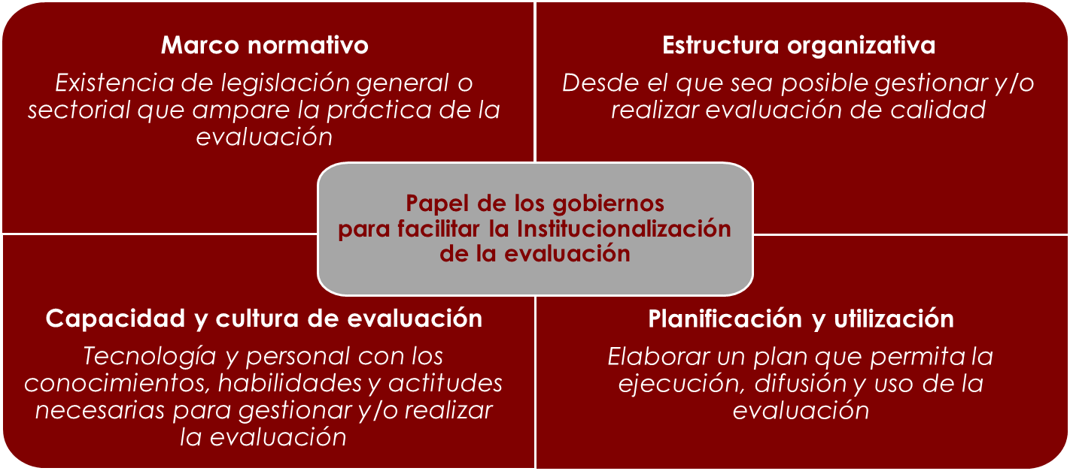

 | Fuente: Elaboración propia inspirada en Jacob et al. 2015 y Meyer et al. 2020.

Cuadro7
CUADROS
 | CUADRO 7. VINCULACIÓN ENTRE PLANIFICACIÓN Y PRESPUPUESTO SEGÚN DISEÑO NORMATIVO

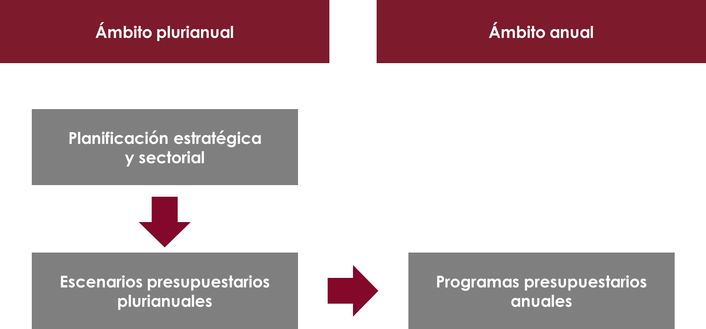

 | Fuente: Elaboración propia.

Cuadro9
CUADROS
 | CUADRO 9. ESTRUCTURA ORGANIZATIVA GENERAL DE LA POLÍTICA DE EVALUACIÓN

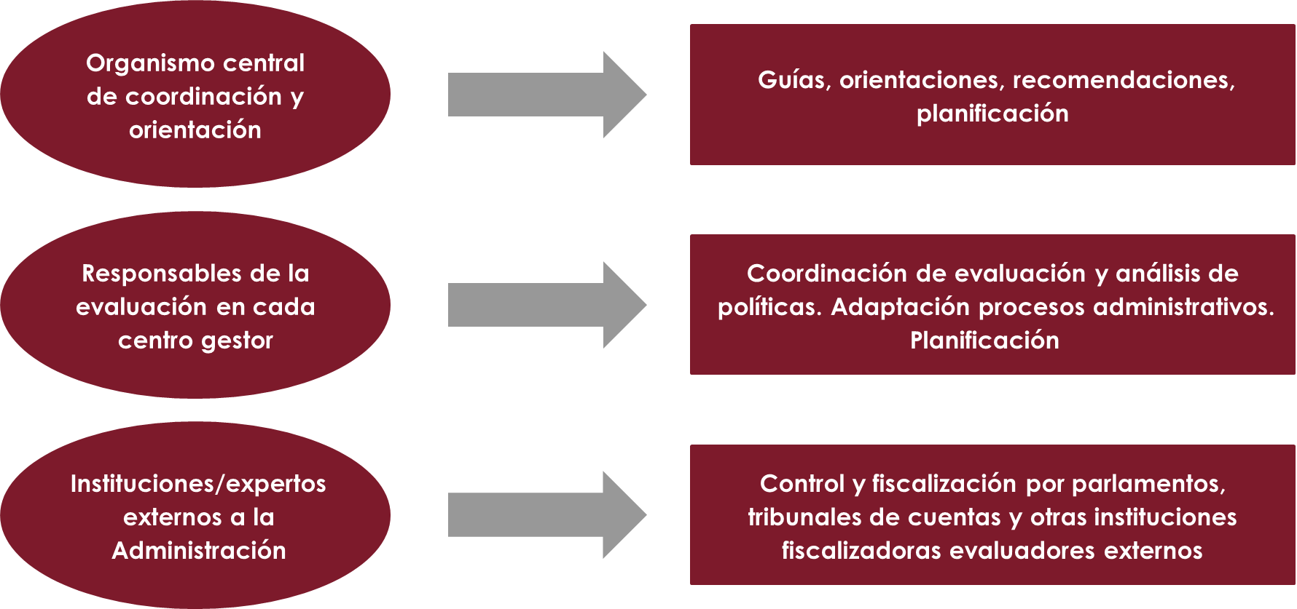

 | Fuente: Elaboración propia.

Cuadro11
CUADROS
 | CUADRO 11. ARQUITECTURA INSTITUCIONAL PARA LA EVALUACIÓN PROPUESTA EN PLAN DE RECUPERACIÓN, TRANSFORMACIÓN Y RESILIENCIA

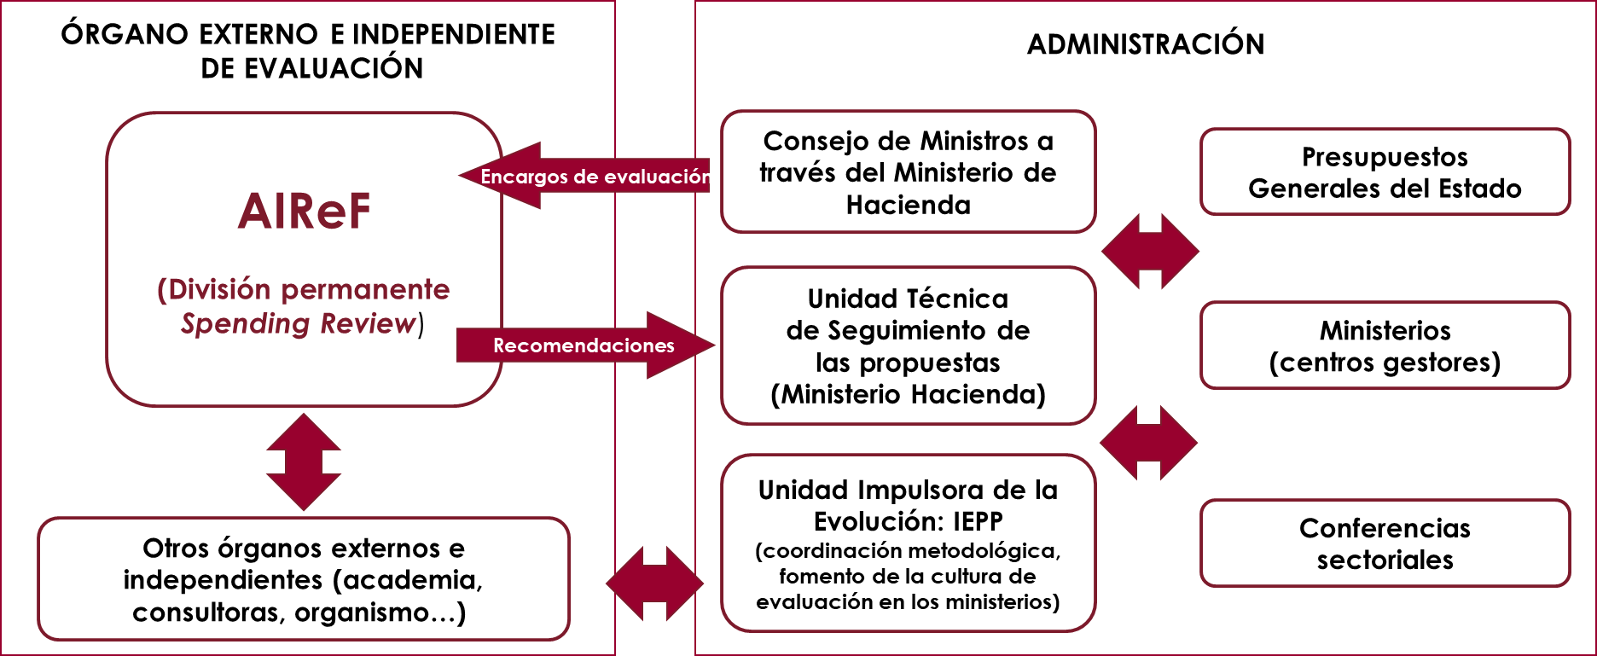

 | Fuente: Elaboración propia.

Cuadro12
CUADROS
 | CUADRO 12. CASTILLA Y LEÓN. PROPUESTA ARQUITECTURA INSTITUCIONAL

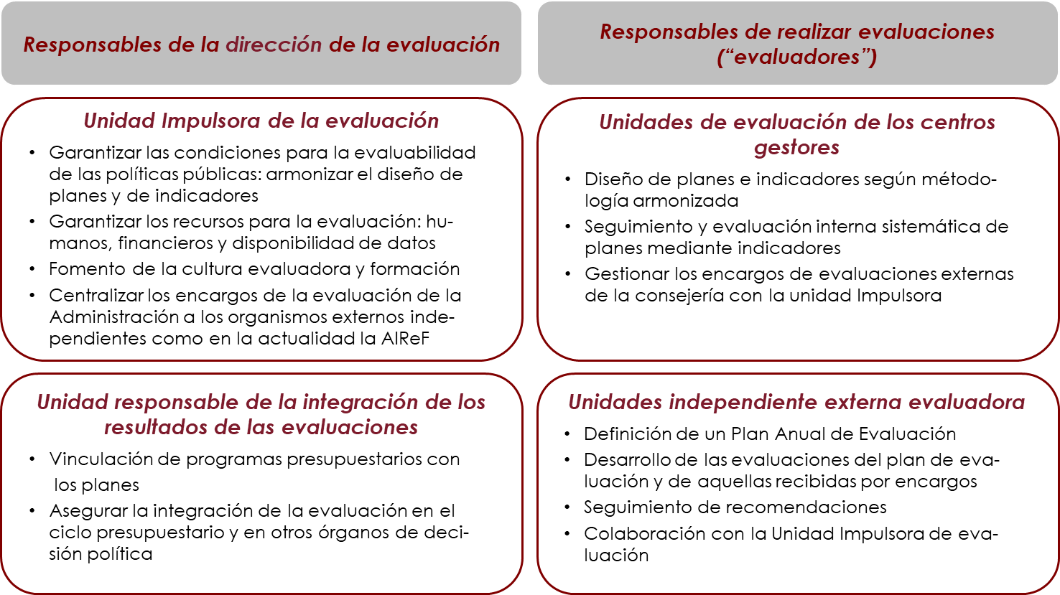

 | Fuente: Elaboración propia.

Cuadro13
CUADROS
 | CUADRO 13. PROPUESTA DE ARQUITECTURA INSTITUCIONAL PARA CASTILLA Y LEÓN

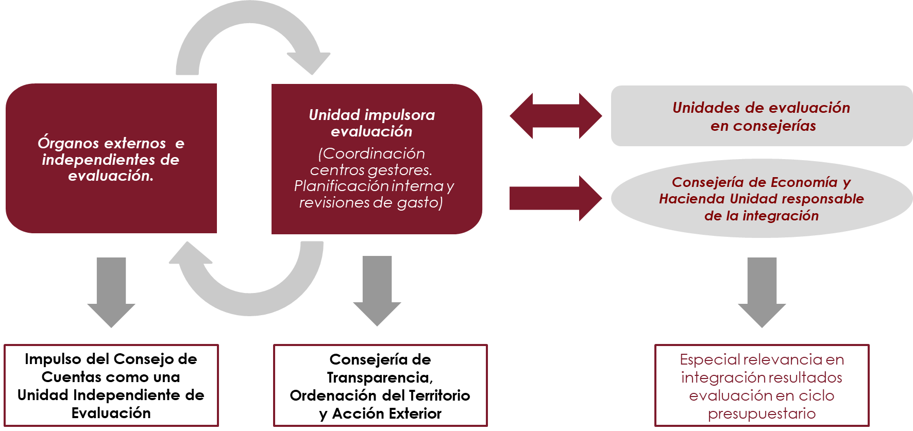

 | Fuente: Elaboración propia

Cuadro15
CUADROS
 | CUADRO 15. CICLO ESTRATÉGICO Y PRESUPUESTARIO

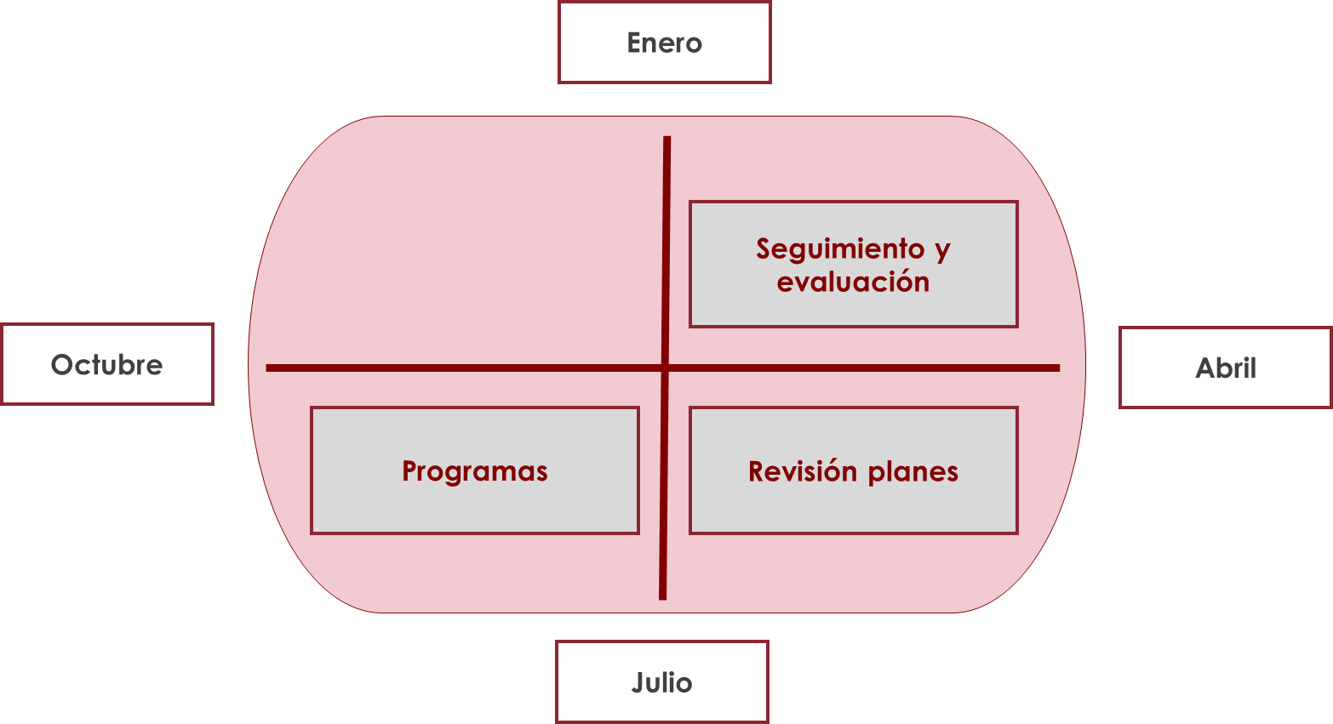

 | Fuente: Elaboración propia

Gráfico1
GRÁFICOS
 | GRÁFICO 1. FRECUENCIA CON LA QUE LOS CENTROS GESTORES DE LA JUNTA CONSULTAN CON DISTINTAS FUENTES CUANDO SE ADOPTAN DECISIONES SOBRE LOS PROGRAMAS PÚBLICOS QUE GESTIONAN EN CASTILLA Y LEÓN (2021) | FRECUENCIA CON LA QUE LOS CENTROS GESTORES DE LA JUNTA CONSULTAN CON DISTINTAS FUENTES CUANDO SE ADOPTAN DECISIONES SOBRE LOS PROGRAMAS PUBLICOS QUE GESTIONAN EN CASTILLA Y LEÓN (2021)

 | Muy a menudo | A menudo | Algunas veces | Raramente | Nunca
Se confía en la experiencia e intuición del equipo | 18 | 32 | 5 | 3
Se consulta la opinión de todos los afectados por el programa | 14 | 28 | 11 | 4 | 1
Se usan análisis internos sobre cómo ha funcionado el programa | 16 | 22 | 14 | 5 | 1
Se siguen sobre todo las instrucciones políticas | 12 | 18 | 15 | 9 | 2
Se consultan informes de buenas prácticas o evaluaciones de programas parecidos de otras administraciones o países | 5 | 15 | 22 | 7 | 9
Se consultan artículos de revistas especializadas | 7 | 12 | 22 | 12 | 4
Se tiende a hacer cambios pequeños en el propio programa que ya existe, sin plantearse cambios más ambiciosos | 6 | 9 | 25 | 16
Se consulta con expertos (por ejemplo, de la universidad o de sociedades científicas) | 3 | 10 | 18 | 22 | 4
Se encargan análisis externos sobre ese programa, por ejemplo, a una consultora | 1 | 4 | 12 | 25 | 15
 |  |  | Muy a menudo | A menudo | Algunas veces | Raramente | Nunca | No sabe
 |  | Se confía en la experiencia e intuición del equipo | 18 | 32 | 5 | 3
 |  | Se consulta la opinión de todos los afectados por el programa | 14 | 28 | 11 | 4 | 1
 |  | Se usan análisis internos sobre cómo ha funcionado el programa | 16 | 22 | 14 | 5 | 1
 |  | Se siguen sobre todo las instrucciones políticas | 12 | 18 | 15 | 9 | 2 | 2
 |  | Se consultan informes de buenas prácticas o evaluaciones de programas parecidos de otras administraciones o países | 5 | 15 | 22 | 7 | 9
 |  | Se consultan artículos de revistas especializadas | 7 | 12 | 22 | 12 | 4 | 1
 |  | Se tiende a hacer cambios pequeños en el propio programa que ya existe, sin plantearse cambios más ambiciosos | 6 | 9 | 25 | 16 |  | 2
 |  | Se consulta con expertos (por ejemplo, de la universidad o de sociedades científicas) | 3 | 10 | 18 | 22 | 4 | 1
 |  | Se encargan análisis externos sobre ese programa, por ejemplo, a una consultora | 1 | 4 | 12 | 25 | 15 | 1

 | Fuente: Cuestionario a los coordinadores de la Junta de Castilla y León. Pregunta: Cuando en su centro directivo se toman decisiones sobre los diferentes programas públicos que gestionan ¿con qué frecuencia cada año...?

Gráfico2
GRÁFICOS
 | GRÁFICO 2. ACTIVIDADES QUE LOS COORDINADORES DE DISTINTAS CONSEJERÍAS ASOCIAN CON LA EVALUACIÓN DE POLÍTICAS PÚBLICAS EN PRIMER, SEGUNDO Y TERCER LUGAR EN CASTILLA Y LEÓN (2021) | ACTIVIDADES QUE LOS COORDINADORES DE DISTINTAS CONSEJERÍAS ASOCIAN CON LA EVALUACIÓN DE POLÍTICAS PÚBLICAS EN PRIMER, SEGUNDO Y TERCER LUGAR EN CASTILLA Y LEÓN (2021)

 | Primer lugar | Segundo lugar | Tercer lugar | No se elige
Asegurarse de que una política, plan o programa público se está implementando según lo previsto | 20 | 9 | 4 | 15
Comprobar que el dinero público se ha gastado cumpliendo la legalidad vigente | 10 | 9 | 8 | 21
Comprobar que un programa o plan ha logrado sus objetivos y lo ha hecho con el menor coste posible | 7 | 8 | 6 | 27
Comprobar que se ha definido bien un plan o programa antes de ponerlo en marcha (se ha descrito el problema social, a quién afecta y cuál es su alcance) | 7 | 8 | 7 | 26
Averiguar si un plan o programa público ha logrado o no resolver el problema público que pretendía, las razones de su éxito o fracaso y qué otras consecuencias ha podido producir la intervención pública | 3 | 3 | 9 | 33
Anticipar las consecuencias de diversas alternativas de política pública que podrían ponerse en marcha para solucionar un problema público | 1 | 9 | 11 | 27
Asegurar que el programa no tendrá un impacto negativo (desde la perspectiva medioambiental o de género, por ejemplo) |  | 2 | 3 | 43
 |  |  | Primer lugar | Segundo lugar | Tercer lugar | No se elige
 |  | Asegurarse de que una política, plan o programa público se está implementando según lo previsto | 20 | 9 | 4 | 15
 |  | Comprobar que el dinero público se ha gastado cumpliendo la legalidad vigente | 10 | 9 | 8 | 21
 |  | Comprobar que un programa o plan ha logrado sus objetivos y lo ha hecho con el menor coste posible | 7 | 8 | 6 | 27
 |  | Comprobar que se ha definido bien un plan o programa antes de ponerlo en marcha (se ha descrito el problema social, a quién afecta y cuál es su alcance) | 7 | 8 | 7 | 26
 |  | Averiguar si un plan o programa público ha logrado o no resolver el problema público que pretendía, las razones de su éxito o fracaso y qué otras consecuencias ha podido producir la intervención pública | 3 | 3 | 9 | 33
 |  | Anticipar las consecuencias de diversas alternativas de política pública que podrían ponerse en marcha para solucionar un problema público | 1 | 9 | 11 | 27
 |  | Asegurar que el programa no tendrá un impacto negativo (desde la perspectiva medioambiental o de género, por ejemplo) |  | 2 | 3 | 43

 | Fuente: Cuestionario a los coordinadores de la Junta de Castilla y León. Pregunta: Por favor, elija qué tres de las siguientes actividades asocia usted con la evaluación de políticas públicas. A continuación, ordene estas tres respuestas.

Gráfico3
GRÁFICOS
 | GRÁFICO 3. OBJETIVOS QUE LOS COORDINADORES DE DISTINTAS CONSEJERÍAS ASOCIAN CON LA EVALUACIÓN DE POLÍTICAS PÚBLICAS EN CASTILLA Y LEÓN (2021) | OBJETIVOS QUE LOS COORDINADORES DE DISTINTAS CONSEJERÍAS ASOCIAN CON LA EVALUACIÓN DE POLÍTICAS PÚBLICAS EN CASTILLA Y LEÓN (2021)

 | Muy de acuerdo | Bastante de acuerdo | Ni de acuerdo ni en desacuerdo | Bastante en desacuerdo | Muy en desacuerdo
Evaluar es una forma de intentar mejorar el diseño de las políticas | 34 | 23 |  | 1
Evaluar es importante porque las administraciones deben rendir cuentas a la ciudadanía | 28 | 27 | 3
Evaluar las políticas es una forma de que las organizaciones aprendan a gestionar mejor | 29 | 23 | 5 | 1
Evaluar las políticas permitirá ser más eficientes en el gasto | 29 | 21 | 6 | 2
Evaluar las políticas públicas debería ser una exigencia legal | 22 | 23 | 9 | 4
Evaluar facilita que se tomen decisiones que son políticamente delicadas o complejas | 12 | 30 | 13 | 3
Evaluar las políticas sirve para entender mejor las necesidades de la ciudadanía | 18 | 23 | 14 | 3
Deberían evaluarse prioritariamente las políticas que reciben fondos europeos | 3 | 8 | 22 | 20 | 5
Solo debería evaluarse las políticas que supongan un gran gasto público | 4 | 7 | 9 | 33 | 5
 |  |  | Muy de acuerdo | Bastante de acuerdo | Ni de acuerdo ni en desacuerdo | Bastante en desacuerdo | Muy en desacuerdo
 |  | Evaluar es una forma de intentar mejorar el diseño de las políticas | 34 | 23 |  | 1
 |  | Evaluar es importante porque las administraciones deben rendir cuentas a la ciudadanía | 28 | 27 | 3
 |  | Evaluar las políticas es una forma de que las organizaciones aprendan a gestionar mejor | 29 | 23 | 5 | 1
 |  | Evaluar las políticas permitirá ser más eficientes en el gasto | 29 | 21 | 6 | 2
 |  | Evaluar las políticas públicas debería ser una exigencia legal | 22 | 23 | 9 | 4
 |  | Evaluar facilita que se tomen decisiones que son políticamente delicadas o complejas | 12 | 30 | 13 | 3
 |  | Evaluar las políticas sirve para entender mejor las necesidades de la ciudadanía | 18 | 23 | 14 | 3
 |  | Deberían evaluarse prioritariamente las políticas que reciben fondos europeos | 3 | 8 | 22 | 20 | 5
 |  | Solo debería evaluarse las políticas que supongan un gran gasto público | 4 | 7 | 9 | 33 | 5

 | Fuente: Cuestionario a los coordinadores de la Junta de Castilla y León. Pregunta: Por favor, dígame su grado de acuerdo con las siguientes afirmaciones.

Gráfico4
Comparativa LMP 2017
 | 1 | 1 | 1 | 1 | 1 | 1 | 1 | 1
GRÁFICOS
 | GRÁFICO 4. IMPORTANCIA QUE SEGÚN LOS COORDINADORES SE CONCEDE ACTUALMENTE A LA EVALUACIÓN DE POLÍTICAS EN SU CONSEJERÍA E IMPORTANCIA QUE DEBERÍA CONCEDÉRSELE, CASTILLA Y LEÓN (2021) | IMPORTANCIA QUE SEGÚN LOS COORDINADORES SE CONCEDE ACTUALMENTE A LA EVALUACIÓN DE POLÍTICAS EN SU CONSEJERÍA E IMPORTANCIA QUE DEBERÍA CONCEDÉRSELE, CASTILLA Y LEÓN (2021)

 |  |  | Importancia real | Importancia deseable
 |  | Consejerías sectoriales | 5.61 | 8.59
 |  | Consejerías horizontales | 5.77 | 8.04
 |  | Total | 5.66 | 8.43

 | Fuente: Cuestionario a los coordinadores de la Junta de Castilla y León. Preguntas: Si en una escala 1 a 10, 0 representa la mínima importancia y 10 representa la máxima importancia ¿Qué importancia diría usted que hasta el momento se ha concedido en su consejería a la evaluación de políticas públicas?; ¿Y qué importancia diría que debe concedérsele a la evaluación de políticas públicas en su consejería?
 | Observación: Las consejerías sectoriales son Agricultura, Ganadería y Desarrollo Rural, Cultura y Turismo, Educación, Empleo e Industria, Familia e Igualdad de Oportunidades, Fomento y Medio Ambiente y Sanidad. Las consejerías horizontales incluyen Presidencia, Transparencia, Ordenación del Territorio y Acción Exterior, y Economía y Hacienda.

Gráfico5
GRÁFICOS
 | GRÁFICO 5. RAZONES POR LAS QUE LOS COORDINADORES DE DISTINTAS CONSEJERÍAS DE LA JUNTA DE CASTILLA Y LEÓN CREEN QUE EN LAS ADMINISTRACIONES NO SE HA IMPULSADO LA EVALUACIÓN DE POLÍTICAS PÚBLICAS (2021) | RAZONES POR LAS QUE LOS COORDINADORES DE DISTINTAS CONSEJERÍAS DE LA JUNTA DE CASTILLA Y LEÓN CREEN QUE EN LAS ADMINISTRACIONES NO SE HA IMPULSADO LA EVALUACIÓN DE POLÍTICAS PÚBLICAS (2021)

 |  |  | Muy de acuerdo | Bastante de acuerdo | Ni de acuerdo ni en desacuerdo | Bastante en desacuerdo | Muy en desacuerdo
 |  | La gestión del día a día no deja tiempo para evaluar las políticas | 18 | 28 | 7 | 4 | 1
 |  | No hay personal suficientemente formado para evaluar | 25 | 20 | 5 | 5 | 3
 |  | Las decisiones se adoptan de manera muy rápida | 9 | 31 | 11 | 5 | 1
 |  | Evaluar un programa se percibe como una sobrecarga burocrática | 16 | 23 | 11 | 6 | 1
 |  | Evaluar la política puede tener riesgos políticos | 13 | 22 | 11 | 7 | 4
 |  | Falta de compromiso político con la evaluación | 14 | 16 | 19 | 7 | 1
 |  | Las decisiones se toman por inercia, así que no merece la pena evaluar | 10 | 18 | 10 | 9 | 11
 |  | Se carece de datos sólidos que permitan evaluar los programas | 7 | 21 | 7 | 15 | 7
 |  | Se tiende a creer que no vale la pena evaluar porque ya se sabe qué cosas funcionan y cuáles no | 9 | 18 | 11 | 14 | 6
 |  | Los resultados de las evaluaciones que se han hecho hasta ahora no se utilizan | 6 | 19 | 20 | 9 | 3
 |  | Es mejor destinar los recursos a corregir los programas existentes o a hacer otros nuevos que a evaluar | 3 | 17 | 16 | 18 | 4

 | Fuente: Cuestionario a los coordinadores de la Junta de Castilla y León. Pregunta: Algunas administraciones están impulsando la evaluación de políticas públicas como una práctica integrada en la gestión pública. Sin embargo, otras no han dado todavía este paso. Diga si usted está más o menos de acuerdo con las siguientes posibles razones por las que en algunas administraciones no se ha impulsado la evaluación de políticas públicas.

Gráfico6
GRÁFICOS
 | GRÁFICO 6. GRADO DE ACUERDO DE LOS COORDINADORES DE DISTINTAS CONSEJERÍAS DE LA JUNTA DE CASTILLA Y LEÓN CON EL ALCANCE DE LA EVALUACIÓN Y LA OBLIGACIÓN LEGAL DE EVALUAR | GRADO DE ACUERDO DE LOS COORDINADORES DE DISTINTAS CONSEJERÍAS DE LA JUNTA DE CASTILLA Y LEÓN CON EL ALCANCE DE LA EVALUACIÓN Y LA OBLIGACIÓN LEGAL DE EVALUAR

 | Muy de acuerdo | Bastante de acuerdo | Ni de acuerdo ni en desacuerdo | Bastante en desacuerdo | Muy en desacuerdo
Evaluar las políticas públicas debería ser una exigencia legal | 22 | 23 | 9 | 4
Deberían evaluarse prioritariamente las políticas que reciben fondos europeos | 3 | 8 | 22 | 20 | 5
Solo deberían evaluarse las políticas que supongan un gran gasto público | 4 | 7 | 9 | 33 | 5
 |  |  | Muy de acuerdo | Bastante de acuerdo | Ni de acuerdo ni en desacuerdo | Bastante en desacuerdo | Muy en desacuerdo
 |  | Evaluar las políticas públicas debería ser una exigencia legal | 22 | 23 | 9 | 4
 |  | Deberían evaluarse prioritariamente las políticas que reciben fondos europeos | 3 | 8 | 22 | 20 | 5
 |  | Solo deberían evaluarse las políticas que supongan un gran gasto público | 4 | 7 | 9 | 33 | 5

 | Fuente: Cuestionario a los coordinadores de la Junta de Castilla y León. Pregunta: Diga si usted está más o menos de acuerdo con...

 | 1 | 1 | 1 | 1 | 1

Gráfico7
GRÁFICOS
 | GRÁFICO 7. FRECUENCIA CON LA QUE LOS CENTROS DIRECTIVOS DE LA JUNTA DE CASTILLA Y LEÓN REALIZAN DETERMINADAS TAREAS RELACIONADAS CON LA EVALUACIÓN Y NECESIDADES DE FORMACIÓN VINCULADAS CON TALES TAREAS (2021) | FRECUENCIA CON LA QUE LOS CENTROS DIRECTIVOS DE LA JUNTA DE CASTILLA Y LEÓN REALIZAN DETERMINADAS TAREAS RELACIONADAS CON LA EVALUACIÓN Y NECESIDADES DE FORMACIÓN VINCULADAS CON TALES TAREAS (2021)

 |  |  | Muy a menudo + A menudo | Formación básica + Formación adicional
 |  | Hacer el seguimiento de que los programas se implementan según lo previsto (ej. comprobar que se han impartido 500 horas de clases de apoyo escolar, etc.) | 63.8% | 82.8%
 |  | Establecer indicadores para medir el grado de implementación de un programa (es decir, si el programa se va ejecutando como se planeó, ej. se ha atendido a 200 personas; que el 80% complete la formación, etc.) | 60.3% | 75.9%
 |  | Producir informes periódicos (cada año o menos) basados en indicadores de implementación del programa | 55.2% | 81.0%
 |  | Establecer indicadores para medir el impacto de un programa (es decir, si realmente ha conseguido reducir o resolver el problema para el que se diseñó) | 46.6% | 61.4%
 |  | Producir informes periódicos (cada año o menos) sobre el impacto del programa | 44.8% | 71.9%
 |  | Revisar la documentación de los programas a su cargo (ej. registros de los participantes, notas de los casos) | 43.1% | 86.2%
 |  | Supervisar los impactos del programa (ej. el programa ha logrado realmente disminuir el abandono escolar) | 39.7% | 66.7%
 |  | Diseñar la evaluación de un programa concreto, estableciendo el objeto, objetivos y la metodología | 39.7% | 55.4%
 |  | Diseñar un plan para evaluar las políticas de este u otro servicio | 24.1% | 48.1%
 |  | Producir guías para la implementación o/y evaluación de los programas | 22.4% | 42.9%
 |  | Utilizar un sistema de medición del rendimiento (ej., coste-beneficio, coste-efectividad…) | 22.4% | 42.6%
 |  | Emplear diseños de métodos mixtos de caso único (es decir, con técnicas cuantitativas y cualitativas) | 17.2% | 34.0%
 |  | Realizar trabajo de campo puntual (entrevistas, encuestas, visitas a domicilios o empresas) para comprobar el funcionamiento de un programa a su cargo | 17.2% | 49.1%
 |  | Utilizar otros sistemas de evaluación o gestión (por ej., auditorías de rendimiento, gestión basada en resultados) | 15.5% | 30.2%
 |  | Usar métodos contrafactuales para llevar a cabo una evaluación (ej., ensayos de control aleatorios, cuasi experimentales) | 15.5% | 32.7%

 | Fuente: Cuestionario a los coordinadores de la Junta de Castilla y León. Preguntas: Indique en qué medida su unidad o centro directivo ha realizado o ha encargado que se realicen las siguientes actividades en los últimos cinco año y Pensando en que su centro directivo o unidad tuviera que hacerse cargo de alguna de las siguientes actividades, dígame por favor, si su equipo necesita formación complementaria para hacer adecuadamente estas tareas.

Gráfico8
Comparativa LMP 2017
 | 1 | 1 | 1 | 1 | 1 | 1 | 1 | 1
GRÁFICOS
 | GRÁFICO 8. COORDINADORES DE LA JUNTA DE CASTILLA Y LEÓN CON FORMACIÓN EN EVALUACIÓN DE POLÍTICAS PÚBLICAS (2021) | COORDINADORES DE LA JUNTA DE CASTILLA Y LEÓN CON FORMACIÓN EN EVALUACIÓN DE POLÍTICAS PÚBLICAS (2021)

 |  |  | Actividades | Porcentaje
 |  | No, no tengo ninguna formación específica en materia de evaluación de políticas públicas | 32 | 55.2%
 |  | Sí, he asistido a unas jornadas sobre evaluación de políticas públicas | 13 | 22.4%
 |  | Sí, he cursado alguna asignatura de evaluación de políticas públicas dentro de un programa formativo más amplio | 9 | 15.5%
 |  | Sí, tengo un máster en evaluación de políticas públicas | 1 | 1.7%
 |  | Otro: | 3 | 5.2%

 | Fuente: Cuestionario a los coordinadores de la Junta de Castilla y León. Pregunta: Y usted en particular, ¿ha recibido algún tipo de formación específica sobre evaluación de políticas públicas en los últimos 10 años?

Gráfico9
Comparativa LMP 2017
 | 1 | 1 | 1 | 1 | 1 | 1 | 1 | 1
GRÁFICOS
 | GRÁFICO 9. INTERÉS DE LOS COORDINADORES DE LA JUNTA DE CASTILLA Y LEÓN POR RECIBIR FORMACIÓN EN EVALUACIÓN DE POLÍTICAS PÚBLICAS (2021) | INTERÉS DE LOS COORDINADORES DE LA JUNTA DE CASTILLA Y LEÓN POR RECIBIR FORMACIÓN EN EVALUACIÓN DE POLÍTICAS PÚBLICAS (2021)

 |  |  | Actividades | Porcentaje
 |  | Sí | 45 | 77.6%
 |  | No | 3 | 5.2%
 |  | No sabe | 10 | 17.2%

 | Fuente: Cuestionario a los coordinadores de la Junta de Castilla y León. Pregunta: ¿Estaría usted interesado en recibir formación sobre evaluación de políticas?

Gráfico10
GRÁFICOS
 | GRÁFICO 10. CONTENIDOS DE LOS SISTEMAS DE INFORMACIÓN GESTIONADOS POR LOS CENTROS GESTORES DE LA JUNTA DE CASTILLA Y LEÓN (2021) | CONTENIDOS DE LOS SISTEMAS DE INFORMACIÓN GESTIONADOS POR LOS CENTROS GESTORES DE LA JUNTA DE CASTILLA Y LEÓN (2021)

 |  |  | Muy a menudo | A menudo | Algunas veces | Raramente | Nunca | No sabe
 |  | Nuestros sistemas de información cuentan con indicadores de gestión que permitirían evaluar si un programa se está ejecutando adecuadamente (ej. se ponen las vacunas esperadas, se dan las subvenciones…) | 10 | 15 | 22 | 9 | 2
 |  | Nuestros sistemas de información incluyen indicadores que permitirían evaluar si se han alcanzado los objetivos que perseguían (ej. se reduce la incidencia de una enfermedad, las empresas crean el empleo esperado...) | 7 | 15 | 22 | 12 | 2
 |  | Los ficheros de datos recogidos durante la gestión y seguimiento de los programas se explotan mediante programas informáticos de tratamiento de datos para calcular los indicadores asociados a los programas | 8 | 14 | 16 | 9 | 11
 |  | Nuestros sistemas de información se revisan periódicamente para ver si incluyen la información necesaria que permita evaluar los programas | 3 | 17 | 19 | 16 | 3
 |  | La recogida de la información contempla la necesaria representatividad de la población sobre la que afecta la política | 4 | 12 | 18 | 12 | 12
 |  | Los ficheros de datos recogidos durante la gestión y seguimiento de los programas se explotan para realizar análisis de evaluación de los programas que van más allá del cálculo de indicadores | 4 | 10 | 19 | 14 | 11
 |  | Los sistemas de información de la consejería están integrados y se comunican fácilmente entre sí | 4 | 9 | 20 | 17 | 8 | 1
 |  | Los sistemas de información incluyen indicadores e información que permiten comparar a su Comunidad Autónoma con otras | 4 | 6 | 18 | 10 | 20 | 2
 |  | Los ficheros de datos recogidos durante la gestión y seguimiento de los programas se cruzan con ficheros de datos de otras consejerías o administraciones para realizar análisis más completos de los programas | 4 | 3 | 16 | 16 | 19 | 2
 |  | Los ficheros de datos recogidos durante la gestión y seguimiento contemplan las variables necesarias para llevar a cabo análisis contrafactuales | 3 | 4 | 15 | 16 | 20 | 1
 |  | Existe un registro de recomendaciones diseñadas en evaluaciones o análisis realizados y cuyo fin es mejorar los programas de la consejería | 2 | 1 | 12 | 24 | 19 | 1

 | Fuente: Cuestionario a los coordinadores de la Junta de Castilla y León. Pregunta: : En mi unidad o centro directivo....

Gráfico11
GRÁFICOS
 | GRÁFICO 11. FRECUENCIA CON LA QUE SE DIFUNDEN ANÁLISIS POR PARTE DE LOS CENTROS GESTORES DE LA JUNTA DE CASTILLA Y LEÓN (2021) | FRECUENCIA CON LA QUE SE DIFUNDEN ANÁLISIS POR PARTE DE LOS CETNROS GESTORES DE LA JUNTA DE CASTILLA Y LEÓN (2021)

 |  |  | Muy a menudo | A menudo | Algunas veces | Raramente | Nunca | No sabe
 |  | Elaboran informes para el consejo de gobierno de su comunidad autónoma | 6 | 15 | 26 | 7 | 1 | 3
 |  | Sus informes se publican en un lugar visible de la web de la consejería | 9 | 12 | 14 | 12 | 5 | 6
 |  | Elaboran informes sobre el resultado de sus políticas que son presentados ante los medios de comunicación | 6 | 11 | 24 | 12 | 2 | 3
 |  | Sus informes o análisis se remiten a los procuradores | 5 | 6 | 20 | 9 | 12 | 6
 |  | Ustedes participan en reuniones o seminarios con expertos (del mundo académico o sociedades científicas) para presentar el resultado de sus programas o planes | 3 | 8 | 12 | 20 | 11 | 4
 |  | Sus informes se trasladan la sociedad civil (asociaciones ciudadanas, colegios profesionales...,) en foros o reuniones | 6 | 3 | 21 | 15 | 7 | 6
 |  | Sus informes o análisis son discutidos formalmente en el Parlamento autonómico | 3 | 4 | 16 | 15 | 12 | 8

 | Fuente: Cuestionario a los coordinadores de la Junta de Castilla y León. Pregunta: : “En mi unidad o centro directivo....”

